FORMATO GQ-016
PROPUESTA DE MEJORA | PROPUESTA DE MEJORA O INNOVACIÓN |  |  |  | REGISTRO
 |  |  |  |  | COPIA CONTROLADA
 |  |  |  |  | COD GQ-016-R | VERSION 0,5
 |  |  |  |  | FECHA 18-mar-21 | PAGINA 1 DE 1

Nombre de la propuesta: | Aplicación para unir archivos con visual basic for aplication
Nombre de la persona o equipo que genera la PM: | Marcela Madrid Ospina

SITUACIÓN INICIAL |  |  | SITUACIÓN FINAL
Consolidado manual mediante copiar y pegar, 42 archivos del detalle de stock de accesorios y 22 archivos de situación actual con seriales asignados a Línea Comunicaciones de la herramienta PI del cliente Credibanco, para realizar el análisis y control, este proceso genera una ocupación aproximada de 1 hora y 1/2. |  |  | Se crea una aplicación en visual Basic para Excel que permite consolidar los archivos del detalle de stock de accesorios y los archivos de la situación actual de PI en 10 segundos aproximadamente Los documentos descargados de PI funcionan con la extensión xls pero es posible utilizar cualquier extensión soportada por Excel y debe ser modificada en el código fuente, esto hace que permita ser utilizada para consolidar cualquier cantidad y tipo de archivo de excel. La cantidad de archivos a unir no afecta el desempeño, solo se puede notar una pequeña variación de segundos en cantidades altas. Actualmente el cliente Credibanco utiliza la aplicación.

FOTO O DIBUJO INICIAL |  |  | FOTO O DIBUJO FINAL
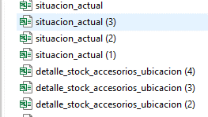 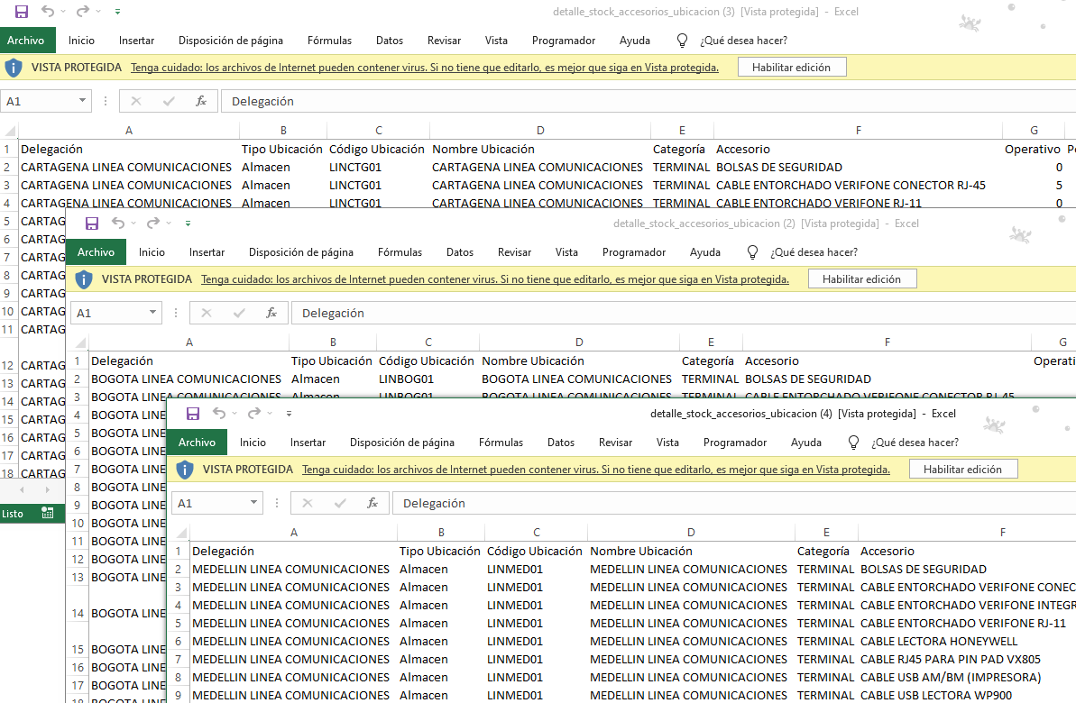 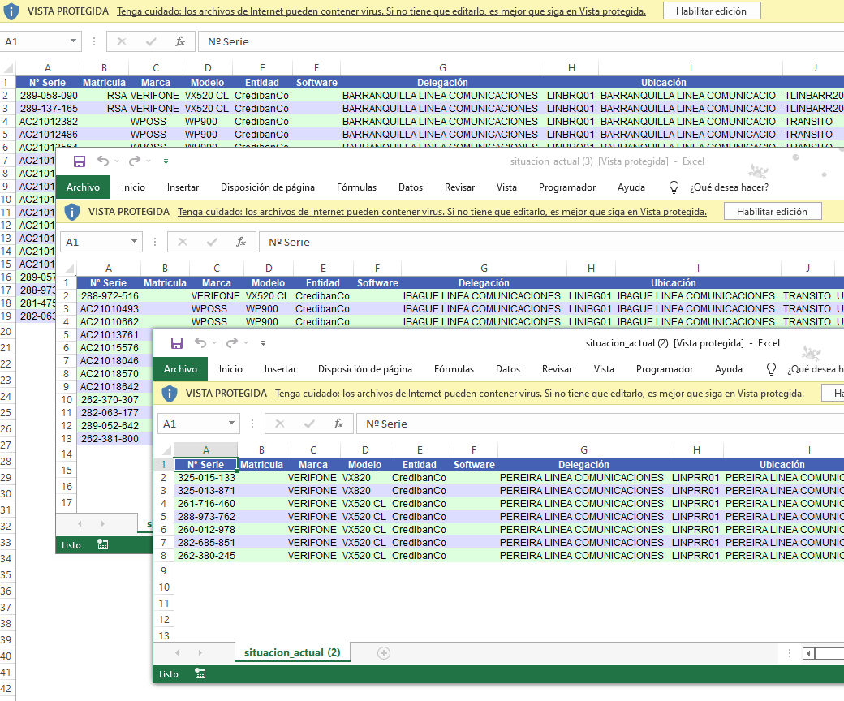 |  |  | 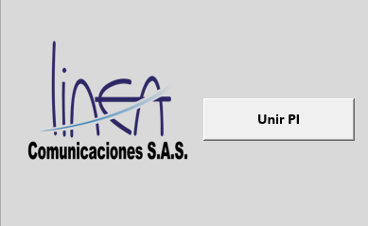 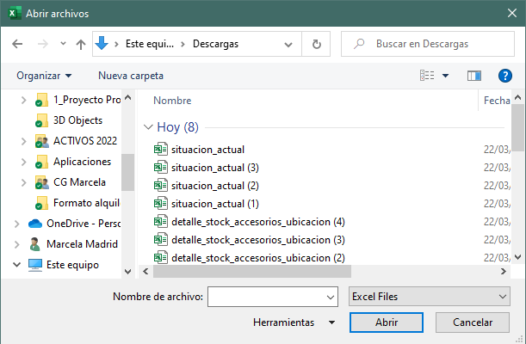 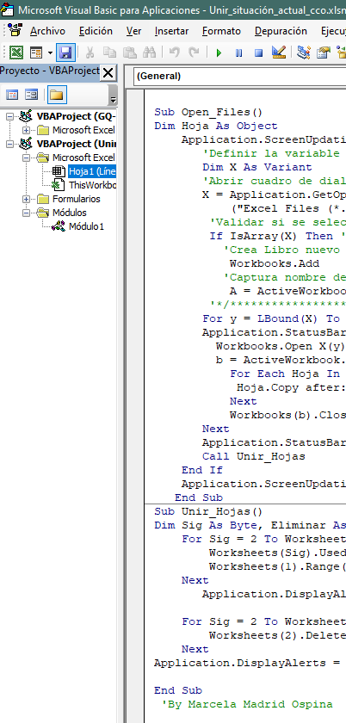

Objetivo: | Optimizar tiempos en la consolidación de archivos de excel
Alcance: | Proyecto Banca
Requerimientos: | Modificación de la extensión en el código fuente de acuerdo a la necesidad

Elaborado por: Coordinadora Sistemas Integrados de Gestión Natalia Lopez Marin |  | Revisado por: Dirección de I+D Marlon Alberto Henandez Arboleda |  | Aprobado por: Director de procesos Walter Jimenez

